Название 1-3
Урок 1 часть 1 | Конспект преподавателя в notion: https://pollen-attempt-4ac.notion.site/SQL-1-48c66b131571455b90b2220dfdaeaf1e | Теория об истории SQL
Установка MySQL 8 | https://info-comp.ru/install-mysql-on-windows-10

Язык SQL, история
 |  | 1970-е – компанией IBM был разработан прототип СУБД System R, язык запросов (Structured Query Language) SQL 1986 — первый международный стандарт, SQL-86 ещё называют ANSI/ISO 1992 — стандарт SQL-92 (SQL2) 1999 — стандарт SQL3:1999 (SQL3) 2003 — стандарт SQL 2003 2006 — стандарт SQL 2003 2008 — стандарт SQL 2008 2011 — стандарт SQL 2011 2016 — стандарт SQL 2016
Декларативное программирование | SQL — декларативный язык декларативный язык - описывается сам результат императивный язык - описывается последовательность действий | парадигма программирования, в которой задаётся спецификация решения задачи, то есть описывается ожидаемый результат, а не способ его получения
Диалекты SQL
в каждой СУБД, свой диалект |  | ●PL/SQL (Procedural Language SQL) -> Oracle - Сбербанк ●T/SQL (Transact SQL) -> MSSQL ●PL/pgSQL ( Procedural Language PostGres SQL) -> Postgresql ●Множество других -> в каждой СУБД, свой диалект

Урок 1 часть 2 |  | SQL виды ключей
Реляционные базы данных (от англ. Relation – связь) |  | базы данных, в которых данные распределены по отдельным, но связанным между собой таблицам.
Составные части базы данных
Кортеж (tuple) |  | это множество пар {имя атрибута, значение}. (например {Фамилия, Петров}, {Телефон, +7921-123-56-69}) — фактически это строка таблицы, где имена атрибутов — это столбцы таблицы.
Пример | 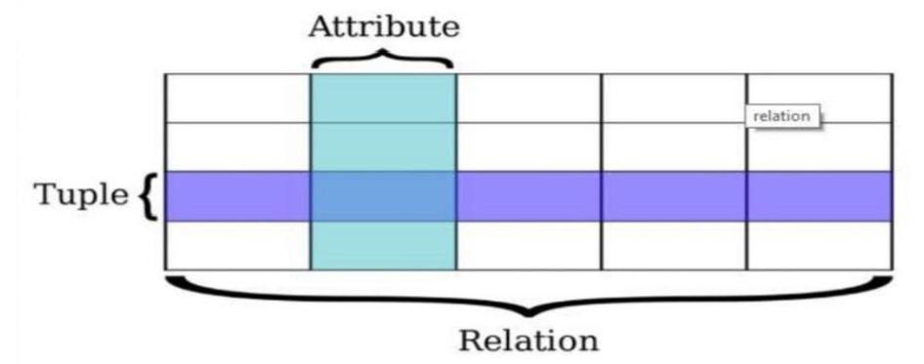 | В таблице “Сотрудники” имеется кортеж данных: { [Идентиф_код], '2931123455' } { [Фамилия_и_инициалы], 'Петренко П.П.' }
Отношение (relation) |  | это множество кортежей, соответствующих одной схеме. (На прикладном уровне это соотносится с таблицей.)
Виды ключей
Первичный ключ (Primary key) |  | поле(или набор полей) позволяющее однозначно идентифицировать запись в БД. Если ключ состоит из нескольких полей его называют составным.
Суррогатный ключ |  | автоматически сгенерированное поле, никак не связанное с информационным содержанием записи.
Естественный ключ | Естественный ключ (Паспорт серия + номер), недостатки: ●Может изменяться ●Может отсутствовать ●Широкий — два текстовых поля | ключ состоящий из информационных полей таблицы.
Потенциальный ключ |  | подмножество атрибутов таблицы, удовлетворяющее требованиям уникальности и минимальности.
Связи между таблицами — использование ключей

Урок 1 часть 3 |  | SQL операторы
Основные операторы SQL
Data Definition Language (DDL) | определение данных
create | создание новой таблицы | создание новых объектов базы данных
alter | изменение таблицы | изменение существующих объектов
drop | удаление таблицы | удаление объектов
rename
truncate
comment
Data Manipulation Language (DML) | манипуляция с данными
insert |  | добавление новых данных
update |  | изменение данных
delete |  | удаление данных
select |  | выборка данных
merge
call
explain plan
lock table
Data Control Language (DCL) | определение доступа к данным
grant |  | предоставить права на объект базы
revoke |  | отозвать у пользователя права на объект
deny |  | запрет на объект, имеет более высокий приоритет чем grant
Transaction Control Language (TCL) | управление транзакциями | Транзакция - это набор команд или инструкций, которые выполняются как единый блок В случае, если какая-либо операция будет выполнена не до конца (например по причине ошибки), то эти операции не будут внесены в базу И наоборот, при успешном выполнении, все данные будут успешно внесены в базу
begin transacton |  | определяет начало транзакции
commit transaction |  | применяет транзакцию, конечная точка
rollback transaction |  | откатывает все изменения транзакции
save transaction |  | устанавливает промежуточную точку сохранения внутри транзакции

Урок 1 часть 4 |  | Теория про компоненты СУБД
Основные компоненты СУБД |  | Основные компоненты СУБД - это процессы СУБД, служащие для поддержания ее фунционала
Storage engine | подсистема постоянного хранения данных | Хранение данных на жестком диске с использованием рабочих процессов ОС
Query parser | парсер и транслятор запросов | Полученный запрос проверяется на синтаксис и в случае успешного прочтения транслируется на экран
Query optimizer | оптимизатор запросов | Прокладывает наиболее оптимальный путь для выполнения наших запросов
Query executor | подсистема выполнения | Выполняет запросы один за другим в порядке самом оптимальным по мнению СУБД
Buffer cache | подсистемы кэширования данных | Кэш данных, которые позволяют ускорить работу программы за счет хранения наиболее часто используемых данных в оперативной памяти
Подключение к СУБД, компоненты доступа
ODBC (Open Database Connectivity) |  | API к базам данных
JDBC (Java DataBase Connectivity) |  | API к базам данных в среде Java
Клиентские приложения для работы с СУБД
 | Online sql песочницы sqlfiddle.com db-fiddle.com | Dbeaver - open-source, поддержка более 20ти различных СУБД Azure Data Studio - Microsoft, поддержка различных СУБД за счет плагинов dbForge - компания Devart, требуется покупка лицензии DataGrip - компания JetBrain, требуется покупка лицензии MSMS - компания Microsoft, только для MSSQL PGAdmin - open-source, только для Postgres

Урок 1 часть 5 |  | Работа в SQL
Заполнение и просмотр данных, используя графический интерфейс
 |  | 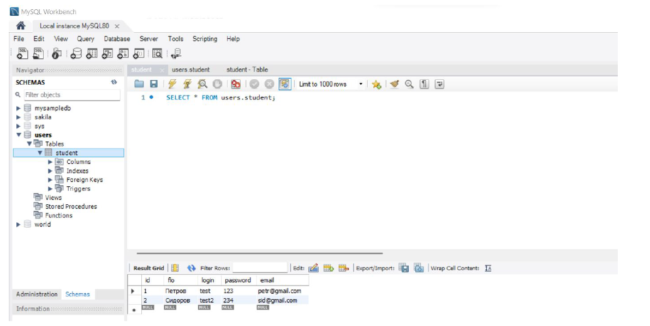
Cоздание схемы в MySQL Workbench
 |  | 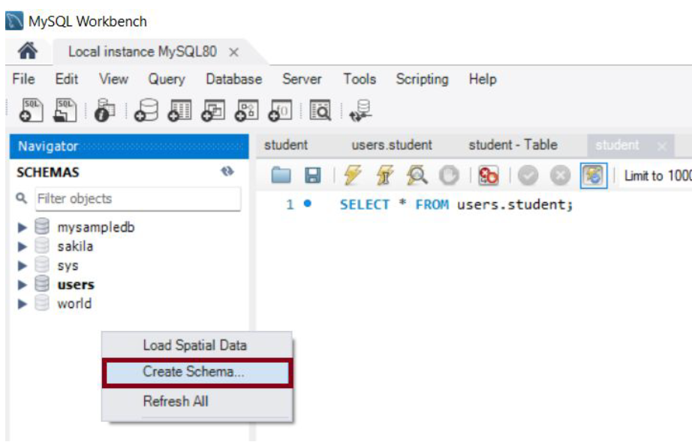
Выполнение запросов в MySQL
 |  | 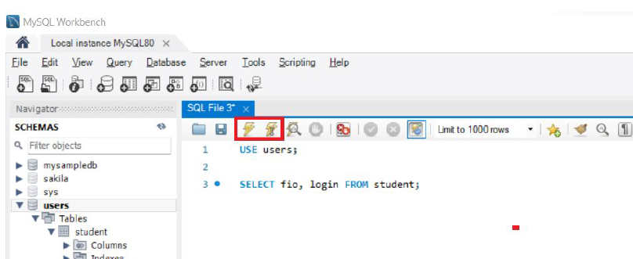
Cоздание таблицы в MySQL Workbench
 |  | 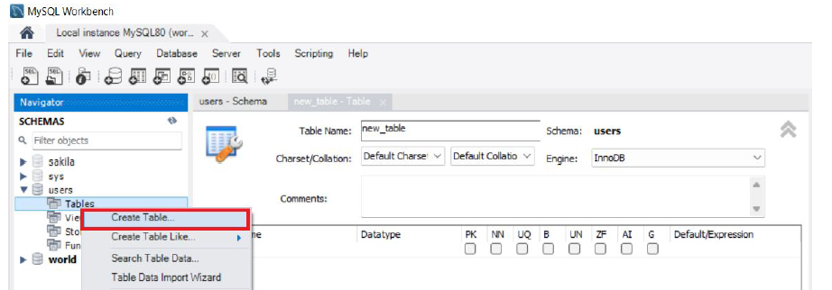
Запрос выборки данных с простыми условиями
USE testdb; | без USE: SELECT product_name,manufacturer,price FROM hw_1_db.phone_numbers WHERE product_count > 2; c USE: USE hw_1_db; SELECT * FROM phone_numbers WHERE manufacturer='Samsung'; | Подключение базы данных для работы с ней Примечание: используется для того, чтобы каждый раз не ссылаться на название базы данных, когда запрашиваешь SELECT определенных данных из определенной таблицы
CREATE SCHEMA `phone_numbers` ; |  | Создание базы данных
CREATE TABLE `hw_1_db`.`phone_numbers` (…); | (…) - ( `id` INT NOT NULL AUTO_INCREMENT, `product_name` VARCHAR(45) NOT NULL, `manufacturer` VARCHAR(45) NOT NULL, `product_count` VARCHAR(45) NOT NULL, `price` VARCHAR(45) NOT NULL, PRIMARY KEY (`id`), UNIQUE INDEX `id_UNIQUE` (`id` ASC) VISIBLE); | Создание таблицы с полями
INSERT INTO `hw_1_db`.`phone_numbers` (…) VALUES (…); | (…) - ( `product_name`, `manufacturer`, `product_count`, `price` ) (…) - ( 'iphoneX', 'Apple', '3', '76000' ); | Добавление данных в таблицу
SELECT * FROM student; | Оператор SELECT | Вывод всех пользователей через SELECT (оператор “*”)
SELECT fio, login FROM student; |  | Вывод определенных столбцов
SELECT * FROM student WHERE login = "test2"; | Оператор WHERE | Запросы SELECT с применением фильтров
SELECT customer_name FROM customers WHERE last_name LIKE 'Ber%'; | Оператор LIKE https://oracleplsql.ru/like-mysql.html | Синтаксис условия LIKE в MySQL: expression LIKE pattern [ ESCAPE 'escape_character' ] Параметры или аргументы expression - символьное выражение, такое как столбец или поле. pattern - символьное выражение, содержащее сопоставление шаблонов. Шаблоны, которые вы можете выбрать: % - позволяет вам сопоставлять любую строку любой длины (включая нулевую длину) _ - позволяет вам сопоставлять один символ escape_character - необязательный. Это позволяет вам проверять для буквенных экземпляров символы подстановки, такие как % или _. Если вы не укажите escape_character, MySQL предположит, что \ является escape_character.
SELECT customer_name FROM customers WHERE last_name LIKE '%ns'; |  | Подстановочный символ % Возвращает данные из поля, которые имеют значения, заканчивающиеся на %ns начинающиеся на ns% содержащие %ns%
SELECT supplier_name FROM suppliers WHERE supplier_name LIKE 'Ber_ard'; |  | Подстановочный символ _ Возвращает данные из поля, которые имеют значения, Ber(любой символ)ard
SELECT supplier_name FROM suppliers WHERE supplier_name NOT LIKE 'B%'; |  | Инвертирующий LIKE Возвращает данные из поля, которые имеют значения, иные (все остальные) от указанного паттерна
SELECT * FROM suppliers WHERE supplier_name LIKE 'B\%'; | ESCAPE (или экранирующий символ) | Экранирующий символ по умолчанию - \ Предположим, вы хотели найти символы % или _ в MySQL условии LIKE. Вы можете сделать это, используя символ Escape.
SELECT * FROM suppliers WHERE supplier_name LIKE 'Br!%' ESCAPE '!'; |  | Оператор ESCAPE определяет любой другой экранирующий символ, вместо \
Регулярные выражения в MySQL | `http://www.mysql.ru/docs/man/Regexp.html
^ |  | Соответствие началу строки. mysql> SELECT "fo\nfo" REGEXP "^fo$"; -> 0 mysql> SELECT "fofo" REGEXP "^fo"; -> 1
$ |  | Соответствие концу строки. mysql> SELECT "fo\no" REGEXP "^fo\no$"; -> 1 mysql> SELECT "fo\no" REGEXP "^fo$"; -> 0
. |  | Соответствие любому одному символу (включая перевод строки). mysql> SELECT "fofo" REGEXP "^f.*"; -> 1 mysql> SELECT "fo\nfo" REGEXP "^f.*"; -> 1
a* |  | Соответствие любой последовательности из нуля или более символов "a". mysql> SELECT "Ban" REGEXP "^Ba*n"; -> 1 mysql> SELECT "Baaan" REGEXP "^Ba*n"; -> 1 mysql> SELECT "Bn" REGEXP "^Ba*n"; -> 1
a+ |  | Соответствие любой последовательности из одного или более символов "a ". mysql> SELECT "Ban" REGEXP "^Ba+n"; -> 1 mysql> SELECT "Bn" REGEXP "^Ba+n"; -> 0
a? |  | Соответствие как нулю, так и одному символу "a". mysql> SELECT "Bn" REGEXP "^Ba?n"; -> 1 mysql> SELECT "Ban" REGEXP "^Ba?n"; -> 1 mysql> SELECT "Baan" REGEXP "^Ba?n"; -> 0
de|abc |  | Соответствие как последовательности de, так и последовательности abc. mysql> SELECT "pi" REGEXP "pi|apa"; -> 1 mysql> SELECT "axe" REGEXP "pi|apa"; -> 0 mysql> SELECT "apa" REGEXP "pi|apa"; -> 1 mysql> SELECT "apa" REGEXP "^(pi|apa)$"; -> 1 mysql> SELECT "pi" REGEXP "^(pi|apa)$"; -> 1 mysql> SELECT "pix" REGEXP "^(pi|apa)$"; -> 0
(abc)* | () - круглые скобки определяют последовательность | Соответствие нулю или более вхождениям последовательности abc. mysql> SELECT "pi" REGEXP "^(pi)*$"; -> 1 mysql> SELECT "pip" REGEXP "^(pi)*$"; -> 0 mysql> SELECT "pipi" REGEXP "^(pi)*$"; -> 1
{1} {2,3} |  | Существует более общий способ написания регулярных выражений, позволяющий установить соответствия для нескольких вхождений предшествующего элемента. a* - Можно записать как a{0,}. a+ - Можно записать как a{1,}. a? - Можно записать как a{0,1}
[a-dX] [^a-dX] | [^ ] - крышечка используется как инверсия, если применена в квадратных скобках | Устанавливает соответствие для любого символа, являющегося (или не являющегося, если используется ^) символом a, b, c, d или X. Для литерального включения символа ] следует сразу же после него написать открывающую скобку [. Для литерального включения символа - он должен быть написан первым или последним. Таким образом, выражение [0-9] устанавливает соответствие для любой десятичной цифры. Любой символ, для которого не задано определенное значение внутри пары скобок [], не имеет специального значения и совпадает только с самим собой. mysql> SELECT "aXbc" REGEXP "[a-dXYZ]"; -> 1 mysql> SELECT "aXbc" REGEXP "^[a-dXYZ]$"; -> 0 mysql> SELECT "aXbc" REGEXP "^[a-dXYZ]+$"; -> 1 mysql> SELECT "aXbc" REGEXP "^[^a-dXYZ]+$"; -> 0 mysql> SELECT "gheis" REGEXP "^[^a-dXYZ]+$"; -> 1 mysql> SELECT "gheisa" REGEXP "^[^a-dXYZ]+$"; -> 0
[[.characters.]] | не изучал | Последовательность символов данного элемента сравнения. Эта последовательность представляет собой единственный элемент из списка в выражении в скобках. Выражение в скобках, содержащее многосимвольный сравнивающий элемент, может, следовательно, искать соответствие более, чем одного, например, если последовательность сравнения включает в себя элемент сравнения ch, то регулярное выражение [[.ch.]]*c устанавливает соответствие с первыми пятью символами выражения chchcc.
[=character_class=] | не изучал | Класс эквивалентности, означающий, что последовательности символов всех элементов сравнения, включенных в данный класс, эквивалентны между собой. Например, если o и (+) являются членами класса эквивалентности, то последовательности [[=o=]], [[=(+)=]] и [o(+)] все являются синонимичными. Класс эквивалентности может не быть конечной точкой диапазона.
[:character_class:] |  | Имя класса символов, заключенное внутри выражения в скобках [: имя :], обозначает список всех символов, принадлежащих данному классу. Имена стандартных классов символов следующие: Они обозначают классы символов, определенные на странице ctype(3). Локаль может предоставлять другие классы. Класс символов не может использоваться как конечная точка диапазона. mysql> SELECT "justalnums" REGEXP "[[:alnum:]]+"; -> 1 mysql> SELECT "!!" REGEXP "[[:alnum:]]+"; -> 0
[[:<:]] [[:>:]] | не изучал | Эти выражения устанавливают соответствие с нулевой строкой в начале и в конце слова соответственно. Слово определяется как последовательность символов слова, которой не предшествуют и за которой не следуют символы слова. Под символом слова понимается любая буква или цифра (как определено в ctype(3)) или подчеркивание (_). mysql> SELECT "a word a" REGEXP "[[:<:]]word[[:>:]]"; -> 1 mysql> SELECT "a xword a" REGEXP "[[:<:]]word[[:>:]]"; -> 0 mysql> SELECT "weeknights" REGEXP "^(wee|week)(knights|nights)$"; -> 1
Самообучение |  | Полезные ссылки и рекомендации: - [https://habr.com/ru/company/oleg-bunin/blog/348172/](https://habr.com/ru/company/oleg-bunin/blog/348172/) - естественные и суррогатные ключи - Руководство по стилю написания SQL: [https://www.sqlstyle.guide/ru/](https://www.sqlstyle.guide/ru/) - Старайтесь не использовать русские буквы при работе с СУБД Книги: - “Изучаем SQL”, книга Бейли Л. - Алан Бьюли "Изучаем SQL" (2007) - Энтони Молинаро "SQL. Сборник рецептов" (2009)

Лекция 2 часть 1 |  | Типы данных
Типы данных | `https://dev.mysql.com/doc/refman/8.0/en/data-types.html |  |  | Комментарии в SQL
Числовые типы |  |  |  | COMMENT |  | CREATE TABLE users ( id BIGINT UNSIGNED NOT NULL AUTO_INCREMENT PRIMARY KEY, firstname VARCHAR(50), lastname VARCHAR(50) COMMENT 'Фамиль', -- COMMENT на случай, если имя неочевидное email VARCHAR(120) UNIQUE, password_hash VARCHAR(100), -- 123456 => vzx;clvgkajrpo9udfxvsldkrn24l5456345t phone BIGINT UNSIGNED UNIQUE, INDEX users_firstname_lastname_idx(firstname, lastname) ) COMMENT 'юзеры';
TINYINT |  | целые числа от −127 до 128, 1 байт |  | Зарезервированные символы |  | Однострочняый комментарий 1 -- 2 # Многострочный комментарий /* * * */
INT |  | целочисленные значения от −2147483648 до 2147483647, 4 байта.
FLOAT |  | дробные числа с плавающей запятой (точкой).
DECIMAL | Использует два параметра: 1 максимальное количество цифр всего числа (precision) 2 количество цифр дробной части (scale). | числа с заданной точностью. Рекомендуемый тип данных для работы с валютами и координатами. Можно использовать синонимы NUMERIC, DEC, FIXED.
Булевый тип
BOOL |  | false или true. Важно! Название столбцов типа boolean часто начинается с is, has, can, allow. Важно! По факту это даже не отдельный тип данных, а псевдоним для типа TINYINT (1). Важно! в MySQL создали встроенные константы FALSE (0) или TRUE (1).
Символьные и строковые типы
VARCHAR(N) | Длина максимально возможной длины строки указывается в скобках, например, VARCHAR(10) - строка из десяти символов. | Строка с плавающей длиной (зависит от длины контента) N определяет максимально возможную длину строки. Важно! Наиболее часто используемый тип строковых данных. для хранения текстовых данных переменной длины, поэтому память хранения зависит от длины строки.
CHAR(N) | Длина хранимой строки указывается в скобках, например, CHAR(10) - строка из десяти символов. | Строка фиксированной длины (зависит от значения N) N определяет фиксированный объем выделяемой памяти для ячейки Очень важно! если в таблицу в данный столбец сохраняется строка из 6 символов (то есть меньше установленной длины в 10 символов), то строка дополняется 4 пробелами и в итоге все равно будет занимать 10 символов
TEXT |  | для хранения большого объема текста до 65 KB
Дата и время тип
DATE |  | Только дата Диапазон от 1000-01-01 по 9999-12-31. Подходит для хранения дат рождения, исторических дат, начиная с 11 века. Память хранения — 3 байта.
TIME |  | Только время часы, минуты, секунды — «hh:mm:ss». Память хранения — 3 байта.
DATETIME |  | Соединяет оба предыдущих типа — дату и время. Использует 8 байтов памяти
TIMESTAMP | TIMESTAMP = DATETIME на минималках | Хранит дату и время начиная с 1970 года. Подходит для большинства бизнес-задач. Важно! Потребляет 4 байта памяти, что в два раза меньше, чем DATETIME, поскольку использует более скромный диапазон дат.
Бинарный тип |  | Используются для хранения файлов, фото, документов, аудио и видеоконтента. Все это хранится в бинарном виде.
BLOB |  | до 65 КБ бинарных данных
LARGEBLOB |  | до 4 ГБ
NULL
NULL означает отсутствие, неизвестность информации. |  | NULL соответствует понятию «пустое поле»null, то есть «поле, не содержащее никакого значения». Введено для того, чтобы различать в полях БД пустые (визуально не отображаемые) значения (например, строку нулевой длины) и отсутствующие значения (когда в поле не записано вообще никакого значения, даже пустого).

Лекция 2 часть 2 |  | Создание таблицы: Data Definition Language (DDL)
Data Definition Language (DDL)
show databases; |  | показать созданные базы данных | 00 01 20
DROP TABLE IF EXISTS table_name; CREATE TABLE table_name ( column_name_1 column_type_1, column_name_2 column_type_2, column_name_N column_type_N, ); | table_name - имя таблицы column_name - имя столбца column_type - тип данных столбца | создать сущность одной таблицы в базе данных CREATE TABLE Buyer ( id INT PRIMARY KEY AUTO_INCREMENT, date_birt DATE, first_name VARCHAR(20) not null, last_name VARCHAR(20) not null, mobile_phone VARCHAR(20) not null ); | 00 02 30
 | SERIAL = BIGINT UNSIGNED NOT NULL AUTO_INCREMENT UNIQUE | DROP TABLE IF EXISTS `profiles`; CREATE TABLE `profiles` ( user_id BIGINT UNSIGNED NOT NULL UNIQUE, gender CHAR(1), birthday DATE, photo_id BIGINT UNSIGNED NULL, created_at DATETIME DEFAULT NOW(), hometown VARCHAR(100) -- , FOREIGN KEY (photo_id) REFERENCES media(id) -- пока рано, т.к. таблицы media еще нет );
 |  | CREATE TABLE friend_requests ( -- id SERIAL, -- изменили на составной ключ (initiator_user_id, target_user_id) initiator_user_id BIGINT UNSIGNED NOT NULL, target_user_id BIGINT UNSIGNED NOT NULL, `status` ENUM('requested', 'approved', 'declined', 'unfriended'), # DEFAULT 'requested', -- `status` TINYINT(1) UNSIGNED, -- в этом случае в коде хранили бы цифирный enum (0, 1, 2, 3...) requested_at DATETIME DEFAULT NOW(), updated_at DATETIME ON UPDATE CURRENT_TIMESTAMP, -- можно будет даже не упоминать это поле при обновлении PRIMARY KEY (initiator_user_id, target_user_id), FOREIGN KEY (initiator_user_id) REFERENCES users(id), FOREIGN KEY (target_user_id) REFERENCES users(id)-- , -- CHECK (initiator_user_id <> target_user_id) );

DROP DATABASE Test; | DROP объект имя_объекта; | Удалить БД с именем Test
DROP TABLE Test; |  | Удалить таблицу с именем Test
RENAME TABLE buyer TO customer; | RENAME TABLE old_name TO new_name; | Переименовать таблицу

Лекция 2 часть 3 | Про связи (один - много итд), ООП (сущности) https://habr.com/ru/post/440556/ | Создание таблицы: первичные и внешние ключи
Пояснения для себя |  | В SQL используется ООП подход Сущности (объекты) - таблицы Атрибуты объектов - столбцы определенного типа Методы объектов - связи между объектами Сущности (соединяющие объекты) - сервисные классы/таблицы
Первичные ключи PRIMARY KEY
 |  | Первичный ключ уникально идентифицирует строку в таблице. Первичный ключ может представлять любой тип данных.
Пример
 | 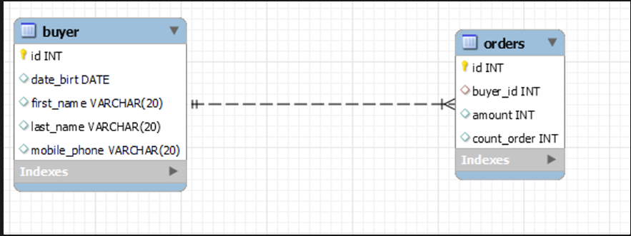 | CREATE TABLE Buyer ( id INT PRIMARY KEY AUTO_INCREMENT, date_birt DATE, first_name VARCHAR(20), last_name VARCHAR(20), mobile_phone VARCHAR(20) );
Внешние ключи FOREIGN KEY
 | FOREIGN KEY (столбец) REFERENCES главная_таблица (столбец_главной_таблицы) | Внешние ключи позволяют установить связи между таблицами. Внешний ключ устанавливается для столбцов подчиненной таблицы, и указывает на один из столбцов из главной таблицы. Как правило, внешний ключ указывает на первичный ключ из связанной главной таблицы.
Пример
Для создания ограничения внешнего ключа после FOREIGN KEY указывается столбец таблицы, который будет представляет внешний ключ. А после ключевого слова REFERENCES указывается имя связанной таблицы, а затем в скобках имя связанного столбца, на который будет указывать внешний ключ. | CREATE TABLE Buyer ( id INT PRIMARY KEY AUTO_INCREMENT, date_birt DATE, first_name VARCHAR(20), last_name VARCHAR(20), mobile_phone VARCHAR(20) ); | CREATE TABLE Orders ( id INT PRIMARY KEY AUTO_INCREMENT, buyer_id INT, amount INT, count_order INT, manufacter VARCHAR(45), FOREIGN KEY (buyer_id) REFERENCES Buyer(id) ); | Важно - синтаксис! FOREIGN KEY (buyer_id) REFERENCES Buyer(id) 1 идут в конце параметров 2 без запятых на конце
Пример
Добавление foreign key отдельно | DROP TABLE IF EXISTS users; CREATE TABLE users ( id BIGINT UNSIGNED NOT NULL AUTO_INCREMENT PRIMARY KEY, firstname VARCHAR(50), lastname VARCHAR(50) COMMENT 'Фамиль', -- COMMENT на случай, если имя неочевидное email VARCHAR(120) UNIQUE, password_hash VARCHAR(100), -- 123456 => vzx;clvgkajrpo9udfxvsldkrn24l5456345t phone BIGINT UNSIGNED UNIQUE, INDEX users_firstname_lastname_idx(firstname,lastname) ) COMMENT 'юзеры'; DROP TABLE IF EXISTS `profiles`; CREATE TABLE `profiles` ( user_id BIGINT UNSIGNED NOT NULL UNIQUE, gender CHAR(1), birthday DATE, photo_id BIGINT UNSIGNED NULL, created_at DATETIME DEFAULT NOW(), hometown VARCHAR(100) -- , FOREIGN KEY (photo_id) REFERENCES media(id) -- пока рано, т.к. таблицы media еще нет ); | ALTER TABLE `profiles` ADD CONSTRAINT fk_user_id FOREIGN KEY (user_id) REFERENCES users(id) ON UPDATE CASCADE -- (значение по умолчанию) ON DELETE RESTRICT; -- (значение по умолчанию)

Лекция 2 часть 4 |  | Создание таблицы: DML (insert, update, delete, select)
DML (insert, update, delete, select)
INSERT + VALUES | INSERT Table (сolumn1) VALUES (value1); | Заполнение новой строки в таблице В новой строке (сущности, кортеже) заполняется указанный столбец (Table (column1), указанными значениями (value1, value2) в таблицe (Table). |  | Создание псеводнимов
Пример 1 |  |  |  | Псевдоним столбца
 |  | INSERT Buyer (date_birt, first_name,last_name,mobile_phone) VALUES ("2023-01-01", "Михаил", "Меркушов", "+7-999-888-77-66"), -- id = 1 ("2022-12-31", "Сергей", "Сергеев", "60-70-80"), -- id = 2 ("2022-12-30", "Том", "Круз", "80-70-80"), -- id = 3 ("2022-01-02", "Филл", "Поляков", "+7-999-888-77-55"); -- id = 4 |  | SELECT amount * count_order AS result FROM Orders; |  | Способ 1: Задается с помощью AS после имени столбца: Псевдоним - result Результат без псевдонима ->
INSERT + VALUES | INSERT Table VALUES (value1, value2, … must be precise); | В новой строке (сущности, кортеже) заполняются все столбцы указанными значениями (value1, value2) в таблицe (Table). |  | SELECT amount * count_order result FROM Orders; |  | Способ 2: Задается с помощью пробела после имени столбца:
Пример 2 |  |  |  | Псевдоним таблицы
 |  | INSERT Buyer VALUES (1, "2023-01-01", "Михаил", "Меркушов", "+7-999-888-77-66"), (2, "2022-12-31", "Сергей", "Сергеев", "60-70-80"), (3, "2022-12-30", "Том", "Круз", "80-70-80"), (4, "2022-01-02", "Филл", "Поляков", "+7-999-888-77-55"); |  | SELECT B.first_name, B.id, O.buyer_id, O.amount FROM Orders AS O, Buyer AS B WHERE O.buyer_id = B.id;
Вывод связи двух таблиц |  | Если в SELECT используется FROM на более 2 таблиц, то каждый атрибут должен идти с обозначением его сущности через точки |  | SELECT B.first_name, B.id, O.buyer_id, O.amount FROM Orders O, Buyer B WHERE O.buyer_id = B.id;
 |  | SELECT Buyer.first_name, Buyer.id, Orders.buyer_id, Orders.amount FROM Orders, Buyer WHERE Orders.buyer_id = Buyer.id;
UPDATE + SET + (WHERE) | UPDATE имя_таблицы SET столбец1 = значение1, столбец2 = значение2 [WHERE условие_обновления]; | Обновление данных Обязательно требуется разрешить updates -> |  | Арифметические операции в SQL
Пример |  |  |  | Сложение “+”: |  | mysql> SELECT 3+5; | -> 8
 |  | UPDATE Orders SET amount = amount * 0.75; SELECT amount new_amount FROM Orders; |  | Вычитание “-”: |  | mysql> SELECT 3-5; | -> -2
TRUNCATE | TRUNCATE Orders; SELECT * FROM Orders; | Удаляет все записи из таблицы Orders |  | Умножение “*”: |  | mysql> SELECT 3*5; | -> 15
DELETE + FROM + (WHERE) | DELETE FROM имя_таблицы [WHERE условие_удаления] | Удаление данных DELETE = SELECT + удаление |  |  | В последнем выражении мы получим неверный результат, так как произведение умножения целых чисел выходит за границы 64-битового диапазона для вычислений с точностью BIGINT. | mysql> SELECT 18014398509481984*18014398509481984; | -> 0
Пример |  |  |  | Деление “/”: |  | mysql> SELECT 3/5; | -> 0.60
 |  | INSERT Buyer (date_birt, first_name,last_name,mobile_phone) VALUES ("2023-01-01", "Тестовый", "Пользователь", "+7-999-888-77-66"); -- Добавили клиента DELETE FROM Buyer WHERE first_name='Тестовый'; -- Удалили строчку со значением |  | Деление на ноль приводит к результату NULL: |  | mysql> SELECT 102/0; | -> NULL

Лекция 2 часть 5 |  | Создание таблицы: Логические операторы
Логические операторы
AND |  | операция логического И
Пример
 |  | Получим заказы от 1500 рублей из магазина "Ягодки" SELECT amount, count_order FROM Orders WHERE amount > 1500 AND manufacter = "Ягодки";
OR |  | операция логического ИЛИ.
Пример
 |  | Хотим получить товары или из "Амазона", или товары из диапазона (3;5) SELECT amount, count_order, manufacter FROM Orders WHERE manufacter = "Амазон" OR count_order > 2 AND count_order < 5; -- Оператор AND имеет более высокий приоритет, чем OR
NOT |  | операция логического отрицания
Пример
 |  | Исключим товары марки "Ягодки" SELECT amount, count_order, manufacter FROM Orders WHERE manufacter != "Ягодки"; -- ИЛИ через "!=" SELECT amount, count_order, manufacter FROM Orders WHERE NOT manufacter = "Ягодки";
Операторы CASE, IF
СASE | CASE WHEN condition1 THEN result1 WHEN condition2 THEN result2 WHEN conditionN THEN resultN ELSE result END; | Проверяет истинность набора условий и возвращает результат в зависимости от проверки. |  | between … and
ALTER TABLE + ADD |  | Добавить столбец "new_column" в таблицу "Table_name" ALTER TABLE Table_name ADD new_column VARCHAR(50);
ALTER TABLE + DROP |  | Удалить столбец "new_column" из таблицы "Table_name" ALTER TABLE Table_name DROP COLUMN new_column;
Пример
 |  | ALTER TABLE Orders ADD COLUMN status INT AFTER count_order; -- RAND(): https://dev.mysql.com/doc/refman/8.0/en/mathematical-functions.html#function_rand -- Возращает числа от 0 до 1 UPDATE Orders SET status = RAND();
 | 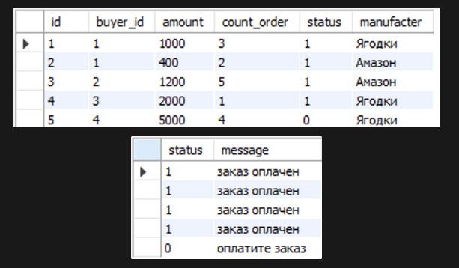 | SELECT * FROM Orders; SELECT status, -- Перед "CASE" ставится запятая, после перечисления столбцов CASE WHEN status IS TRUE THEN 'заказ оплачен' ELSE 'оплатите заказ' END AS message FROM Orders; -- ИЛИ SELECT status, -- Перед "CASE" ставится запятая, после перечисления столбцов CASE WHEN status = 1 THEN 'заказ оплачен' ELSE 'оплатите заказ' END AS message FROM Orders;
IF | IF(условие, значение_для_истины, значение_для_лжи); | Функция IF в зависимости от результата условного выражения возвращает одно из двух значений.
Пример
 |  | Представьте,что мы страхуем заказы со средним чеком от 3000 включительно. -- Сообщим клиентам о наличии или отсутствии страховки SELECT status, amount, count_order, manufacter, -- Перед "IF" тоже ставится запятая IF(amount * count_order >= 3000, 'Cтраховка включена в стоимость', 'Страховка оплачивается отдельно') AS info_message FROM Orders; | SELECT IF (100 < 200, 'y', 'n') AS info_message FROM studentMarks;

